1026~111
2020-10-26 | 김석범 | 김형준 | 안향빈 | 이정모 | 최규재
체크인(현재 몸상태, 시간여유) | 어제와 동일
어제 한일 | react 강의보며 공부
오늘 할일 | react 강의 완료 예정 |  |  | 회의를 통한 할일 분리
기타(막힌 부분, 공유하고 싶은것)
줌 회의내용 | 기존 문제점 : 프로젝트를 어떻게 진행할 지에 대한 생각이 서로 달라서 수식편집에 대한 요구사항 분석이 미흡했음. 해결 방안 : 주 3일(월수금 오후 6시) 줌을 통한 화상회의 및 매일 오후6시에 스크럼 미팅을 통해 의견 통합 <역할 분담> 우선 공통적으로 react+redux공부 진행 김형준,이정모 - UI담당(material ui 공부,mathway 벤치마킹,react공부) 안향빈 - 내부기능구현,문서작업 담당(회의록 작성,mathquill api공부,react공부) 김석범,최규재 - 발표준비,기초공부(발표자료 준비,mathquill api공부,react공부) react공부 - https://opentutorials.org/module/4058 mathquill api 공부 - https://docs.mathquill.com/en/latest/Api_Methods/ material ui공부 - mathway 벤치마킹 - https://www.mathway.com/PreAlgebra 컴포넌트 : 헤더,수식 출력(리스트형식,토글버튼),수식입력,수식버튼 내일중에 이정모,김형준 두분이서 컴포넌트별로 할당 |  |  | 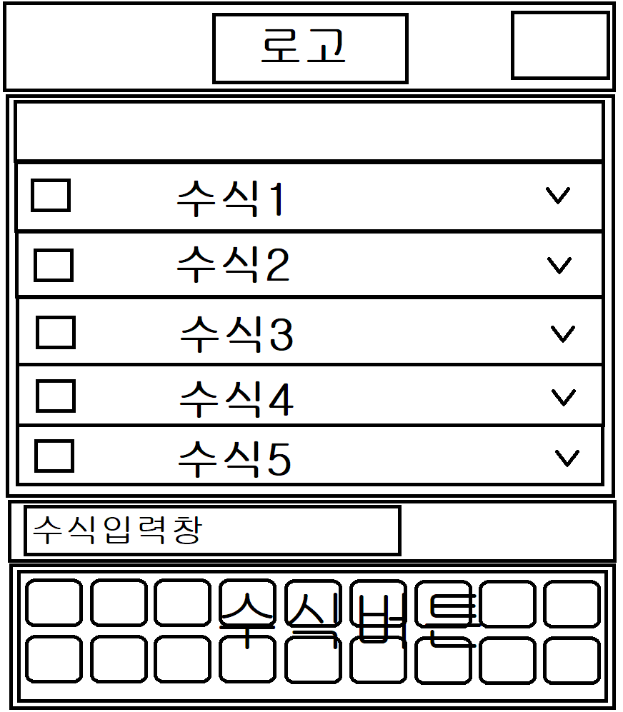 |  | 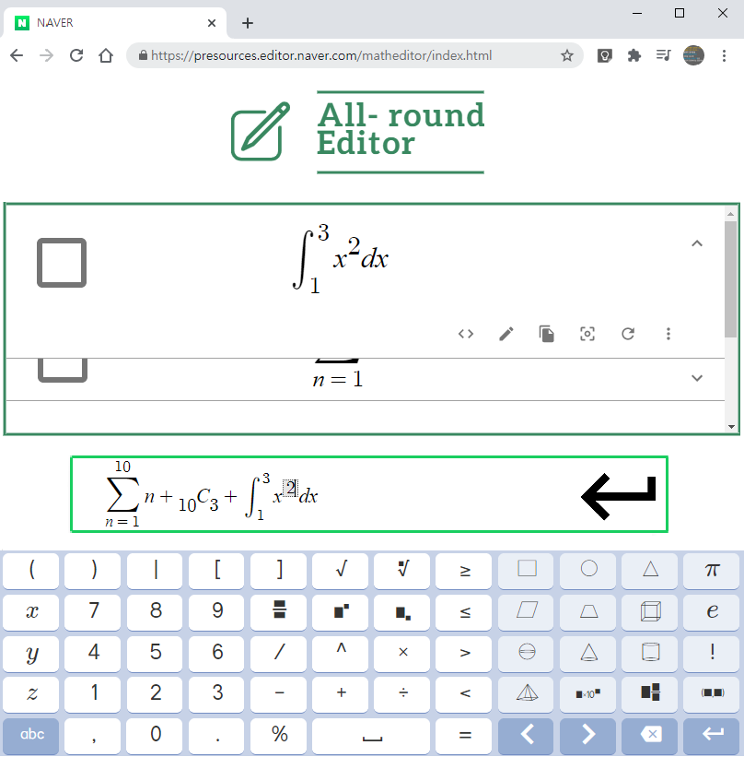

2020-10-27 | 김석범 | 김형준 | 안향빈 | 이정모 | 최규재
체크인(현재 몸상태, 시간여유) | not bad. 중간고사 아직 남음 및 전공과목 프로젝트 수행 중. 여유가 많지는 않음. |  | 컨디션 아주 좋음, 타과목 과제없어서 여유로움 | 굿. 시간여유는 많이 있지는 않지만, 한다 | 전공과제 마무리, 약간의 여유
어제 한일 | 리액트 공부 및 설치 | 리엑트 공부 | 프로토타입 작성 리액트 생활코딩 시청 | 내 할일 알게되었다. | 리액트 환경 구성
오늘 한일 | 리액트 실습 해보며 공부 | 리엑트 기본강의 시청, REDUX 공부, REDUX필요여부 및 Data 구조 고려 | 리액트 기본강의 시청완료, 타 유튜브 강의 찾아서 듣는중 | https://www.youtube.com/watch?v=Op0EE8v7qEs&list=PL9FpF_z-xR_E4rxYMMZx5cOpwaiwCzWUH&index=5 리액트강의 시청 | 리액트 강의 시청 및 실습 관련 유튜브 강의 살펴보는중
기타(막힌 부분, 공유하고 싶은것) |  | prop & state 관리 및 js 문법

2020-10-28 | 김석범 | 김형준 | 안향빈 | 이정모 | 최규재
체크인(현재 몸상태, 시간여유) |  |  | 모니터랑 이것저것 설치하고 수업 듣느라 리액트 공부 별로 못함
어제 한일 |  |  | 유튜브 리액트 기초강의 시청
오늘 한일 |  |  | 모니터암 조립 및 자바,파일처리 강의 듣기
기타(막힌 부분, 공유하고 싶은것) |  |  | material-ui를 같이 붙어서 공부하기
줌 회의내용 | UI 기본 뼈대 완성 아직 git으로 협업하기 전까지 로컬로 작성한 코드에 대한 부연설명, 공유하고 싶은 점 문서화하기 ui구현파트 할당 완료

2020-10-29 | 김석범 | 김형준 | 안향빈 | 이정모 | 최규재
체크인(현재 몸상태, 시간여유)
어제 한일
오늘 한일
기타(막힌 부분, 공유하고 싶은것)

2020-10-30 | 김석범 | 김형준 | 안향빈 | 이정모 | 최규재
체크인(현재 몸상태, 시간여유)
어제 한일
오늘 한일
기타(막힌 부분, 공유하고 싶은것)
줌 회의내용(8시30분)

2020-10-31 | 김석범 | 김형준 | 안향빈 | 이정모 | 최규재
체크인(현재 몸상태, 시간여유)
어제 한일
오늘 한일
기타(막힌 부분, 공유하고 싶은것)

2020-11-01 | 김석범 | 김형준 | 안향빈 | 이정모 | 최규재
체크인(현재 몸상태, 시간여유)
어제 한일
오늘 한일
기타(막힌 부분, 공유하고 싶은것)

